IDEA
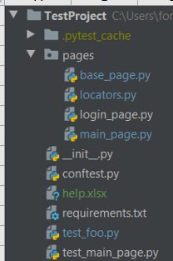
 | Папка с тестм
 | Кеш
 | Папка Page Object Model
 | Для начала сделаем базовую страницу, от которой будут унаследованы все остальные классы. В ней мы опишем вспомогательные методы для работы с драйвером.
 | Локаторы на обекты
 | методы логина
 | методы главные
 | Пустой файл __init__.py, чтобы работали относительные импорты.
 | Conftest.py - конфигурация тестов
 | этот файл
 | Библиотечки для окружения
 | Тест 2
 | Тест 1

Example
def test_add_to_cart(browser):
page = ProductPage(url="", browser) # инициализируем объект Page Object
page.open() # открываем страницу в браузере
page.should_be_add_to_cart_button() # проверяем что есть кнопка добавления в корзину
page.add_product_to_cart() # жмем кнопку добавить в корзину
page.should_be_success_message() # проверяем что есть сообщение с нужным текстом

